Dashboard
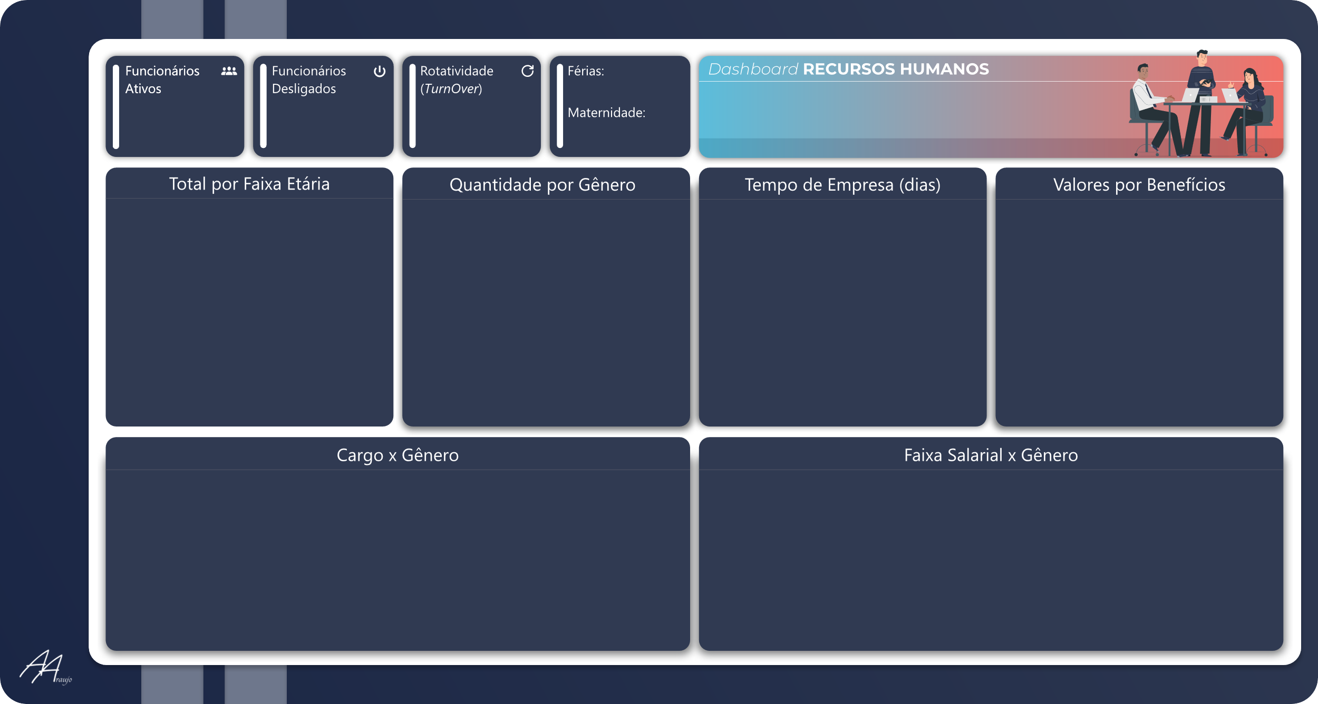
 | Total Feminino | Total Masculino
Estagiário | 6 | 7
Assistente | 4 | 4
Analista Jr | 4 | 6
Analista Sr | 4 | 3
Supervisor | 6 | 6
Coordenador | 11 | 6
Gerente | 10 | 8
 | Total Feminino | Total Masculino
1200 | 6 | 7
2500 | 4 | 4
3500 | 4 | 6
5000 | 4 | 3
7000 | 6 | 6
10000 | 11 | 6
15000 | 10 | 8
 | Total Feminino | Total Masculino
1-85 | 0 | 0
86-176 | 35 | 31
177-269 | 10 | 9
270-364 | 0 | 0
 | Total Feminino | Total Masculino
24-34 | 8 | 10
35-44 | 7 | 14
45-54 | 20 | 9
55-64 | 10 | 7
 | Total Ativos
Feminino | 45
Masculino | 40
R$ 27.000,00
R$ 74.000,00
R$ 3.500,00
R$ 74.000,00
R$ 326.500,00
R$ 74.000,00
R$ 74.000,00
563
4
4,71%
3
1
52,94%
47,06%
45
40
17,78%
MoM
-42,86%
MoM
8,33%
MoM

Área:
Contrato:
Mês:

v

